信用交易
融资融券市场交易数据统计(2026-02-27)

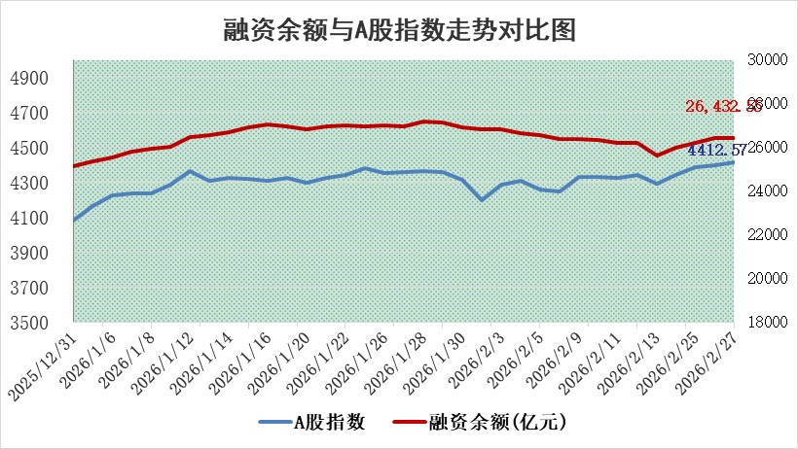
标的证券 | 融资融券余额（亿元） | 融资余额（亿元） | 融券余额（亿元） | 融资买入额（亿元） | 融资融券规模变化（亿元） | 融资余额增幅(‰) | 融券余额增幅(%)
统计数据 | 26,691.98 | 26,432.55 | 173.33 | 2,420.64 | 21.57 | 0.70 | 1.57

 |  |  |  |  |  |  |  | 305,932,142.23
 |  |  |  |  |  |  |  | 288615228.52
 |  |  |  |  |  |  |  | 288615228.52
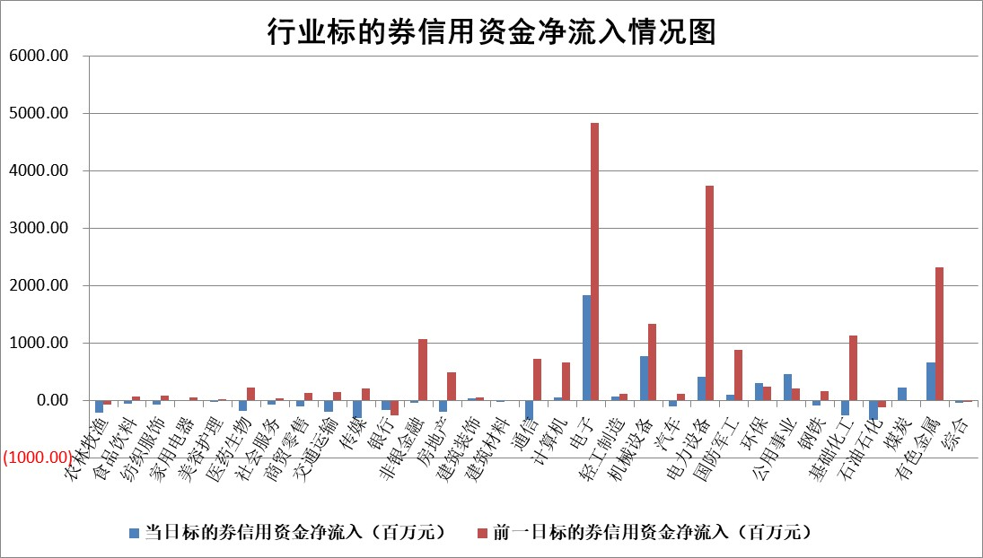

标的基金代码 | 标的基金简称 | 融资余额/市值(%) | 融资余额增幅(%) | 融资买入额/成交金额(%) | （融资余额净增额-融券余额净增额）/市值(‱) | 融券余额降幅(%) | ABS[（融资余额净增额-融券余额净增额）/市值净增额-1](%)
159902 | 华夏中小板ETF | 0.00 | 0.00 | 0.00 | 0.00 | 0.00 | 100.00
159915 | 易方达创业板ETF | 1.64 | 7.77 | 1851519.14 | 11.92 | 1.06 | 106.53
159919 | 嘉实沪深300ETF | 0.96 | 2.02 | 7.94 | 1.97 | 3.81 | 107.54
159920 | 华夏恒生ETF | 26.76 | 0.20 | 4.55 | 5.34 | -0.51 | 89.46
159922 | 嘉实中证500ETF | 0.77 | 13.81 | 27.68 | 9.12 | -1.20 | 73.71
159925 | 南方沪深300ETF | 0.27 | 8.32 | 0.41 | 2.13 | 0.56 | 98.88
159928 | 消费ETF | 2.23 | -1.80 | 3.13 | -4.13 | -0.52 | 7840.13
159934 | 易方达黄金ETF | 9.08 | -0.35 | 5.90 | -3.23 | 0.00 | 123.97
159939 | 全指信息技术ETF | 0.60 | 10.62 | 87.02 | 7.77 | 62.54 | 110.56
159940 | 全指金融地产ETF | 0.43 | 0.32 | 0.04 | 0.14 | 0.00 | 98.32
159995 | 半导体芯片ETF | 1.43 | -2.05 | 197.84 | -2.55 | 11.33 | 98.10
159997 | 天弘中证电子ETF | 1.11 | 4.79 | 4.36 | 3.79 | 0.00 | 104.13
159998 | 天弘中证计算机主题ETF | 0.84 | -13.50 | 0.20 | -13.05 | 0.00 | 111.35
510050 | 华夏上证50ETF | 2.69 | 0.10 | 132.19 | 0.12 | -1.16 | 98.38
510180 | 华安上证180ETF | 0.32 | -0.08 | 2.17 | -0.07 | -4.93 | 100.22
510880 | 华泰柏瑞红利ETF | 0.66 | -5.02 | 5.61 | -3.59 | -48.69 | 96.79
510900 | 易方达恒生H股ETF | 36.64 | 0.14 | 0.99 | 5.22 | 0.00 | 80.75
511010 | 5年期国债ETF | 2.17 | 0.44 | 0.02 | 0.95 | 0.00 | 95.94
511380 | 可转债及可交换债券ETF | 1.93 | -7.08 | 109.69 | -14.20 | 1.56 | 116.49
512000 | 全指证券ETF | 5.80 | -0.14 | 83.15 | -0.80 | 0.43 | 103.18
512010 | 沪深300医药卫生ETF | 3.61 | -1.26 | 25.99 | -4.55 | 0.82 | 86.08
512070 | 沪深300非银ETF | 1.75 | 0.02 | 1142.37 | 0.03 | 0.00 | 100.30
512400 | 南方中证申万有色金属ETF | 1.80 | 1.34 | 10.33 | 2.22 | -4.94 | 99.32
512580 | 广发中证环保产业ETF | 0.21 | -6.28 | 0.05 | -1.37 | 0.00 | 102.66
512660 | 国泰中证军工ETF | 2.25 | -11.17 | 7.64 | -28.24 | 0.13 | 246.22
512800 | 华宝中证银行ETF | 4.75 | -1.49 | 4.05 | -7.00 | 1.44 | 68.58
512980 | 广发中证传媒ETF | 2.35 | -3.31 | 759.14 | -8.10 | -0.95 | 90.92
515030 | 华夏中证新能源汽车ETF | 0.90 | 2.79 | 2.48 | 2.45 | 0.00 | 126.90
515050 | 华夏中证5G通信主题ETF | 0.78 | -3.17 | 6.35 | -1.98 | 1.81 | 98.55
515070 | 华夏中证人工智能ETF | 1.10 | -4.46 | 3.77 | -5.15 | 0.00 | 72.01
标的股票比较指标 |  | 融资余额/流通A股市值(%) | 融资余额增幅(%) | 融资买入额/成交金额(%) | （融资余额净增额-融券余额净增额）/流通A股市值(‱) | 融券余额降幅(%) | ABS[（融资余额净增额-融券余额净增额）/流通A股市值净增额-1](%)
前十名标的个股 |  | 嘉曼服饰 | 光格科技 | 北京科锐 | 同宇新材 | 威尔高 | 德福科技
 |  | 福建水泥 | 川润股份 | 腾达建设 | 川润股份 | 绿能慧充 | 荣信文化
 |  | 天马科技 | 福事特 | 龙利得 | 华胜天成 | 好当家 | 浙江华业
 |  | 木林森 | 汉缆股份 | 威高骨科 | 欧莱新材 | 高华科技 | 同宇新材
 |  | 美硕科技 | 科泰电源 | 杭州柯林 | 宇晶股份 | 博科测试 | 鹿山新材
 |  | 微电生理 | 华胜天成 | 高铁电气 | 北京科锐 | 中环海陆 | 微导纳米
 |  | 鸿日达 | 北京科锐 | 天能股份 | 中科环保 | 丰林集团 | 北自科技
 |  | 齐峰新材 | 东鹏饮料 | 宁波华翔 | 光格科技 | 申达股份 | 爱乐达
 |  | 润本股份 | 同宇新材 | 中创智领 | 福事特 | 芯海科技 | 博敏电子
 |  | 英唐智控 | 甘肃能源 | 中再资环 | 江顺科技 | 维峰电子 | 森赫股份
后十名标的个股 |  | 京山轻机 | 迈普医学 | 瑞立科密 | 鑫磊股份 | 中路股份 | 亿联网络
 |  | 得润电子 | 鑫磊股份 | 通威股份 | 科瑞思 | 中触媒 | 动力源
 |  | 金通灵 | 科瑞思 | 中南文化 | 迈普医学 | 维海德 | 东诚药业
 |  | 人福医药 | 兔宝宝 | 东阳光 | 网宿科技 | 瑞联新材 | 国安达
 |  | 远大智能 | 崇德科技 | 汇隆新材 | 广联航空 | 凌云股份 | 新劲刚
 |  | 太原重工 | 瑞丰新材 | 德邦股份 | 智翔金泰 | 智明达 | 中曼石油
 |  | 山东高速 | 永臻股份 | 京山轻机 | 金开新能 | 卓易信息 | 通业科技
 |  | 农业银行 | 杭叉集团 | 得润电子 | 荣信文化 | 炬芯科技 | 深科达
 |  | 德邦股份 | 金开新能 | 金通灵 | 万丰股份 | 中关村 | 欧林生物
 |  | 中国神华 | 上海石化 | 人福医药 | 太辰光 | 北路智控 | 中核科技
说明：1.以上普通交易数据和信用交易数据皆以交易日收盘后数据为基准；2.上述标的证券总数据只计算标的证券市场总数据，不包括从标的证券中调出去标的证券数据，所以与交易所公布的总值略有不同； 3.上述行业采用申万一级行业分类；4.以上标的基金和标的个股中比较的6个指标值中：前5个（从左至右）为正向指标，值越大排名越靠前；第6个为逆向指标，值越小，排名越靠前；5.第6个指标中ABS[]表示求绝对值，其主要用于考量信用资金相对净流入对股价相对净变化的贡献程度；6.数据来源：wind，交易所。

 |  |  |  | 证券代码 | 新增融资余额 | 融资买入额 | 融资买入增幅前10
 |  | 1 | 西部建设 | 002302 | 80643953 | 177472374 | 41%
 |  | 2 | 天键股份 | 301383 | 27855096 | 56831811 | 39%
 |  | 3 | 井松智能 | 688251 | 7040854 | 13763946 | 27%
 |  | 4 | 国电电力 | 600795 | 116116226 | 151740647 | 23%
 |  | 5 | 华立科技 | 301011 | 9342856 | 31199107 | 23%
 |  | 6 | 捷邦科技 | 301326 | 9066090 | 22350547 | 22%
 |  | 7 | 海利尔 | 603639 | 19864834 | 35520613 | 20%
 |  | 8 | 华研精机 | 301138 | 7597460 | 13339451 | 16%
 |  | 9 | 鹏辉能源 | 300438 | 83773067 | 304558811 | 16%
 |  | 10 | 建科股份 | 301115 | 7106455 | 29879412 | 15%

